工作表1
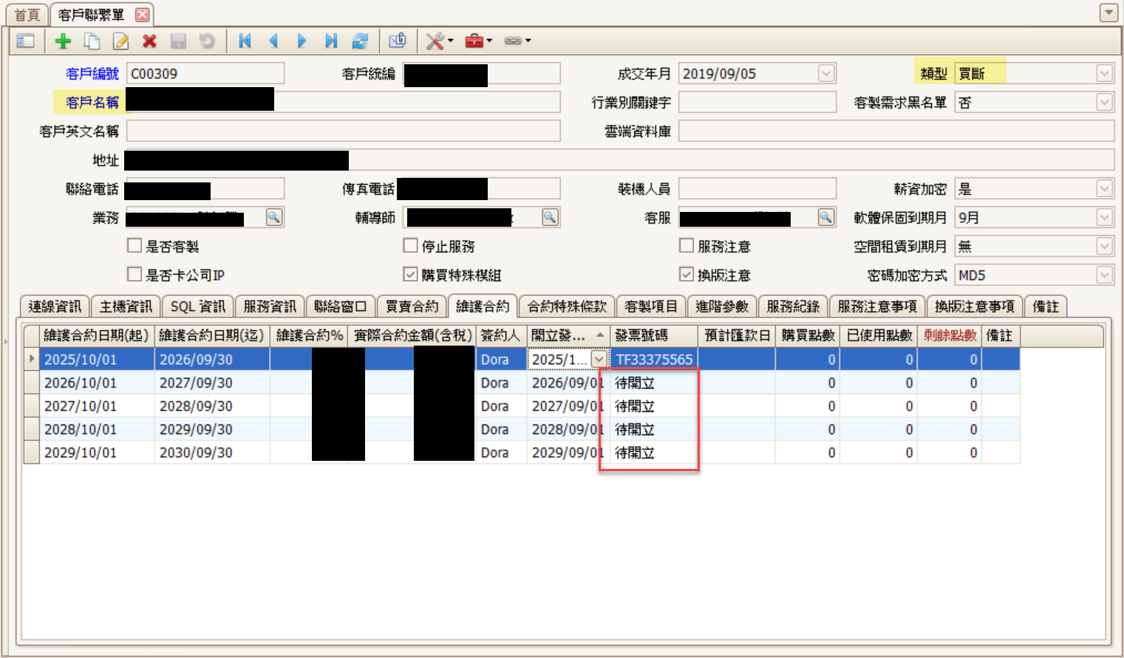
客編 | 保固月 | 類型 | 發票 | 客戶名稱 | 負責 | U數 | 實際U數 | 資料庫 | 窗口 | 電話 | EMAIL | 金額 | 保固日 | 狀態 | 客服 | 業務
C00998 |  | 軟買 |  | 美容有限公司 |  |  |  | SCS1000
C00998 |  | 硬租 | 待開立 | 美容有限公司 |  |  |  | SCS1000
C00997 |  | 雲端 |  | 音樂中心(CLOUD) |  |  |  | SCS1001

後勤-待開立 |  | 待開立及開立發票日>成交日期+5年
C00996 |  | 雲老闆 |  | 產業發展研究中心[雲老闆] |  |  |  | SCS1002 | 張三
C00995 |  | 雲端 |  | 建築工坊(CLOUD) |  |  |  | SCS1003 | 李四

業務經營 |  | 開立發票日<成交日期+5年，都是業務經營
C00994 |  | 雲端 |  | 建設股份有限公司 | O業務 |  |  | SCS1005
C00993 |  | 雲老闆 |  | 名廚股份有限公司[雲老闆] | K業務 |  |  | SCS1006

